Klauke pressid
AS HALS TRADING |  |  | AS HALS TRADING - T |  | PÕHIHINNAD
Kivikülvi 8 |  |  | Sepa 19 |  | 01-01-2022
12915 Tallinn |  |  | 50113 Tartu |  | ilma käibemaksuta
Tel. 71 51 400 |  |  | Tel. 301 630
e-mail: hals@hals.ee |  |  | halstartu@hals.ee |  | Allahindlus:
www.hals.ee |  |  |  |  | 0%

 |  | Klauke presside ja presspeade hinnakiri

Minipress MAP2L 18 V/1,3 Ah
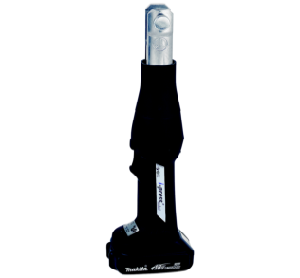 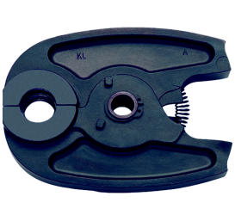 | Kood |  |  | Nimetus | Põhihind | Netohind
 | TKLMAP215CFM |  |  | Minipress MAP2L Next Generation | 1868.50 | 1868.50

 | TKLSBM16NU |  |  | Minipressi presspiht U16 | 129.80 | 129.80
 | TKLSBM20NU |  |  | Minipressi presspiht U20 | 129.80 | 129.80
 | TKLSBM25NU |  |  | Minipressi presspiht U25 | 137.70 | 137.70
 | TKLSBM32NU |  |  | Minipressi presspiht U32 | 137.70 | 137.70

 | TKLSBM15M |  |  | Minipressi presspiht M15 | 135.25 | 135.25
 | TKLSBM18M |  |  | Minipressi presspiht M18 | 135.25 | 135.25
 | TKLSBM22M |  |  | Minipressi presspiht M22 | 143.15 | 143.15
 | TKLSBM28M |  |  | Minipressi presspiht M28 | 220.20 | 220.20
Minipress MAP2L on sama masin, mida Uponor turustab Uponor S-press akupress Mini2 KSPO
nime all

Minipress MAP2L19 18 V / 1,3 Ah ;19 kN
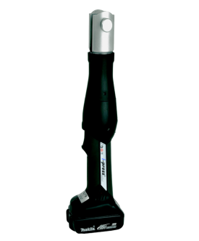 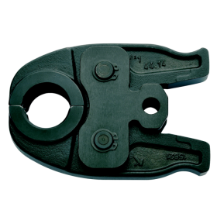 | Kood |  |  | Nimetus | Põhihind | Netohind
 | TKLMAP219CFM |  |  | Minipress MAP2L19 Next Generation | 2017.90 | 2017.90

 | TKLSBMX16NU |  |  | Minipressi MAP2L19 presspiht U16 | 172.35 | 172.35
 | TKLSBMX20NU |  |  | Minipressi MAP2L19 presspiht U20 | 172.35 | 172.35
 | TKLSBMX25NU |  |  | Minipressi MAP2L19 presspiht U25 | 184.00 | 184.00
 | TKLSBMX32NU |  |  | Minipressi MAP2L19 presspiht U32 | 184.00 | 184.00
 | TKLSBMX40NU |  |  | Minipressi MAP2L19 presspiht U40 | 184.00 | 184.00

 | TKLSBMX12M |  |  | Minipressi MAP2L19 presspiht M12 | 181.55 | 181.55
 | TKLSBMX15M |  |  | Minipressi MAP2L19 presspiht M15 | 181.55 | 181.55
 | TKLSBMX18M |  |  | Minipressi MAP2L19 presspiht M18 | 181.55 | 181.55
 | TKLSBMX22M |  |  | Minipressi MAP2L19 presspiht M22 | 193.45 | 193.45
 | TKLSBMX28M |  |  | Minipressi MAP2L19 presspiht M28 | 193.45 | 193.45
 | TKLSBMX35M |  |  | Minipressi MAP2L19 presspiht M35 | 193.45 | 193.45

